Лист1
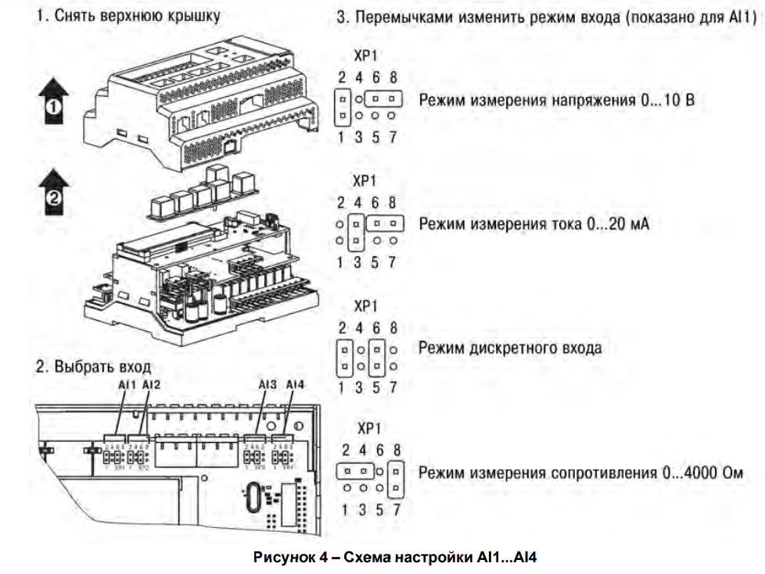
№ | Продукт |  |  | Наименование в ПО | Наименование в ЭС | Описание
 | Модель | Сигнал управления | Сигнал
1 | ОВЕН ПР200-24xxx | 0, 24V | DI1 | DI_Sn_Heater1_OK | TR1 | Нагреватель 1 включен
 |  |  | DI2 | DI_Sn_Heater2_OK | TR2 | Нагреватель 2 включен
 |  |  | DI3 | DI_Btn_Heater_Start | B2 | Кнопка включения нагрева
 |  |  | DI4 | DI_Sn_DoorOpen | S1 | Датчик открытия крышки экструдера
 |  |  | DI5 | DI_Sn_HydroPump_LowMaterial | S3 | Датчик окончания материала в гидростанции
 |  |  | DI6 | DI_Btn_HydroPump_Start | B4 | Кнопка включения работы гидронасоса
 |  |  | DI7 | DI_Btn_HydroPump_Stop | B4 | Кнопка выключения работы гидронасоса
 |  |  | DI8 | DI_Mode_HydroPump_Auto | B6 | Выбор режима работы цилиндра гидронасоса
 |  | 0…10 В, 4…20 мА, 0..4000 Ом | AI1 | AI_Pressure1 |  | Датчик давления (4-20mA) (0-400 Bar)
 |  |  | AI2
 |  |  | AI3
 |  |  | AI4
 |  | 0, 24V | Q1 | DO_Cmd_Heater_Start | RL1 | Команда включения нагрева
 |  |  | Q2 | DO_Light_Heating_Ready | H3 | Индикатор готовности после включения нагрева(45-60 минут)
 |  |  | Q3 | DO_Cmd_HydroPump_Piston_Push | V3 | Команда управления цилиндром гидронасоса на подачу
 |  |  | Q4 | DO_Cmd_HydroPump_Piston_Pull | V4 | Команда управления цилиндром гидронасоса от насоса
 |  |  | Q5 | DO_Cmd_HydroPump_Start | K2 | Команда включения гидронасоса
 |  |  | Q6 | DO_Light_Error | H1 | Красный индикатор на панели - Ошибка
 |  |  | Q7 | DO_Cmd_Conveyor_Start | K1 | Команда включения конвееера
 |  |  | Q8
 |  | 0,24V / Есть режим const ШИМ | K1
 |  |  | K2
 |  |  | K3
 |  |  | K4
2 | ОВЕН ПРМ24.1 | 0, 24V | DI1 | DI_Btn_HydroPump_Piston_On_Left | B7 | Выбор направления движения цилиндра в речном режиме
 |  |  | DI2 | DI_Btn_HydroPump_Piston_On_Right | B7 | Выбор направления движения цилиндра в речном режиме
 |  |  | DI3 | DI_Btn_Conveyor_On | B3 | Переключатель включения конвейера экструдера
 |  |  | DI4 | DI_Btn_Extruder_Start | B9 | Кнопка включения работы экструдера в автоматическом режиме
 |  |  | DI5 | DI_Mode_Extruder_DelayOn | B8 | Выбор режима работы экструдера - с работой таймера и без него
 |  |  | DI6 | DI_Sn_Extruder_MatOnConv | S2 | Датчик начала подачи детали на конвейер
 |  |  | DI7
 |  |  | DI8
 |  | 0, 24V | DO1 | DO_Light_NoMaterial | H5 | Красный индикатор окончания материала в гидростанции(можно запаралелить с сигналом датчика)
 |  |  | DO2 | DO_Cmd_Extruder_PensOn1 | V1 | Команда выдвижения ролика 1
 |  |  | DO3 | DO_Cmd_Extruder_PensOn2 | V5 | Команда выдвижения ролика 2
 |  |  | DO4 | DO_Cmd_Extruder_MaterialOut | V2 | Команда подачи материала на выход экструдера
 |  |  | DO5 | DO_BtnLight_Extruder_Work | B9 | Индикатор кнопки включения работы экструдера в автоматическом режиме
 |  |  | DO6 | DO_Light_HeatOffWait | H2 | Индикатор остывания после выключения нагрева(задержка по времени)
 |  |  | DO7
 |  |  | DO8

